概要
まずはじめに、本Botではユーザーからメッセージを受け取った際、受け取ったメッセージを解析し
その内容によって各ステータスイベントを実施し、実施後にステータスを更新または保持する

以下にそのシーケンスの大まかな流れを記載する

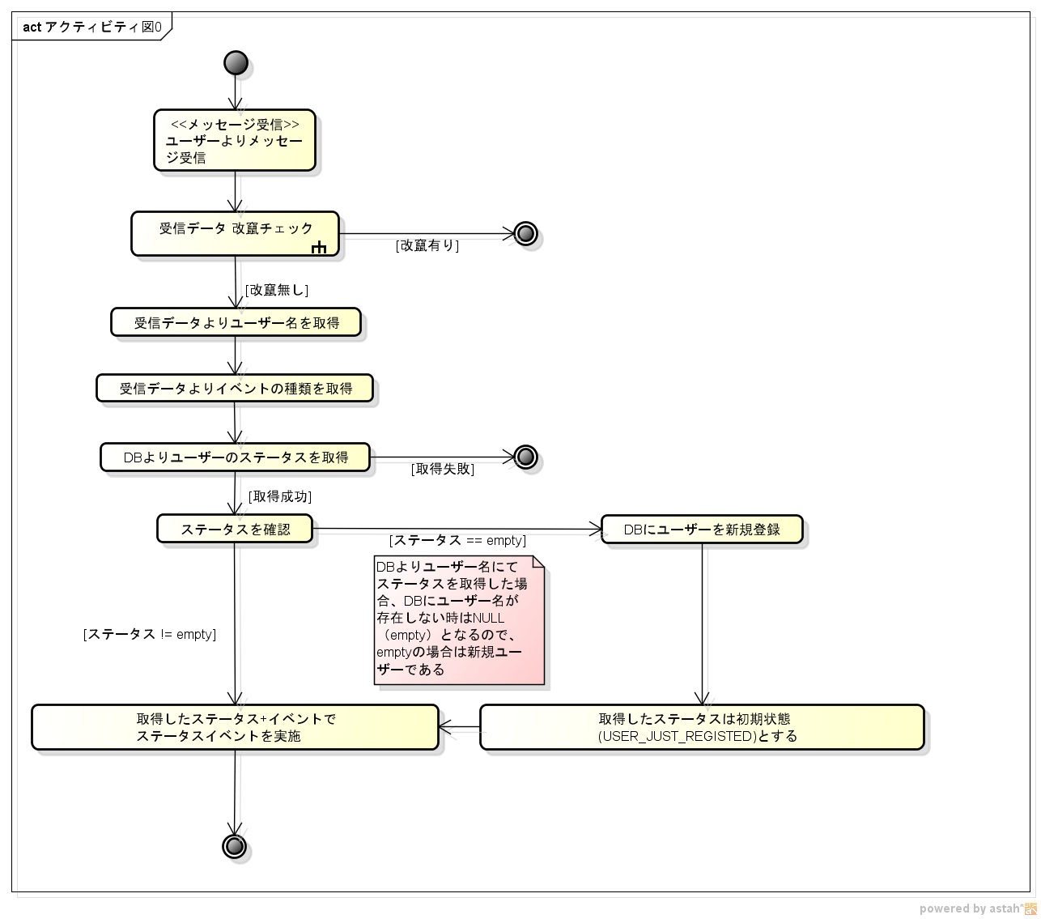

ステータスイベントはテーブルとして定義されており、以下のファイルにまとめて実装されている
 | LineWorksHTTPSResiesStateEvents.php

以下にテーブルの内容を記載する。

尚、イベントMESSAGEの場合のみ、以下のサブテーブルをRecvEvent_SECallContentTypeTable関数にて呼び出す

イベントテーブル定義
テーブル名 | StateEvent::$stateEventTable
 |  |  | ステータス
 |  |  | USER_JUST_REGISTED | MAIN_MENU | REGIST_INPUT_DIST | REGIST_INPUT_DEMAND | REGIST_INPUT_ROUND | REGIST_INPUT_REMARK | REGIST_INPUT_CONF | SELECT_MENU | DELETE_SELECT_ID | DELETE_CONF | PETITION_CONF
イベント | MESSAGE | ステータスイベント関数名 実施後ステータス | RecvEvent_SECallContentTypeTable $stateEventContentTypeTable に従う | RecvEvent_SECallContentTypeTable $stateEventContentTypeTable に従う | RecvEvent_SECallContentTypeTable $stateEventContentTypeTable に従う | RecvEvent_SECallContentTypeTable $stateEventContentTypeTable に従う | RecvEvent_SECallContentTypeTable $stateEventContentTypeTable に従う | RecvEvent_SECallContentTypeTable $stateEventContentTypeTable に従う | RecvEvent_SECallContentTypeTable $stateEventContentTypeTable に従う | RecvEvent_SECallContentTypeTable $stateEventContentTypeTable に従う | RecvEvent_SECallContentTypeTable $stateEventContentTypeTable に従う | RecvEvent_SECallContentTypeTable $stateEventContentTypeTable に従う | RecvEvent_SECallContentTypeTable $stateEventContentTypeTable に従う
 | JOIN | ステータスイベント関数名 実施後ステータス | RecvEvent_Nope 変更無し | RecvEvent_Nope 変更無し | RecvEvent_Nope 変更無し | RecvEvent_Nope 変更無し | RecvEvent_Nope 変更無し | RecvEvent_Nope 変更無し | RecvEvent_Nope 変更無し | RecvEvent_Nope 変更無し | RecvEvent_Nope 変更無し | RecvEvent_Nope 変更無し | RecvEvent_Nope 変更無し
 | LEAVE | ステータスイベント関数名 実施後ステータス | RecvEvent_Nope 変更無し | RecvEvent_Nope 変更無し | RecvEvent_Nope 変更無し | RecvEvent_Nope 変更無し | RecvEvent_Nope 変更無し | RecvEvent_Nope 変更無し | RecvEvent_Nope 変更無し | RecvEvent_Nope 変更無し | RecvEvent_Nope 変更無し | RecvEvent_Nope 変更無し | RecvEvent_Nope 変更無し
 | JOINED | ステータスイベント関数名 実施後ステータス | RecvEvent_Nope 変更無し | RecvEvent_Nope 変更無し | RecvEvent_Nope 変更無し | RecvEvent_Nope 変更無し | RecvEvent_Nope 変更無し | RecvEvent_Nope 変更無し | RecvEvent_Nope 変更無し | RecvEvent_Nope 変更無し | RecvEvent_Nope 変更無し | RecvEvent_Nope 変更無し | RecvEvent_Nope 変更無し
 | LEFT | ステータスイベント関数名 実施後ステータス | RecvEvent_Nope 変更無し | RecvEvent_Nope 変更無し | RecvEvent_Nope 変更無し | RecvEvent_Nope 変更無し | RecvEvent_Nope 変更無し | RecvEvent_Nope 変更無し | RecvEvent_Nope 変更無し | RecvEvent_Nope 変更無し | RecvEvent_Nope 変更無し | RecvEvent_Nope 変更無し | RecvEvent_Nope 変更無し
 | POST_BACK | ステータスイベント関数名 実施後ステータス | RecvEvent_Nope 変更無し | RecvEvent_Nope 変更無し | RecvEvent_Nope 変更無し | RecvEvent_Nope 変更無し | RecvEvent_Nope 変更無し | RecvEvent_Nope 変更無し | RecvEvent_Nope 変更無し | RecvEvent_Nope 変更無し | RecvEvent_Nope 変更無し | RecvEvent_Nope 変更無し | RecvEvent_Nope 変更無し
※実施後ステータスはイベントステータス関数の処理にエラーがないことを前提とする

 | イベント内容詳細 |  |  | ステータス内容詳細
 | MESSAGE | メンバーからのメッセージ |  | USER_JUST_REGISTED | DBに新規ユーザーとして登録された状態(新規登録状態)
 | JOIN | Bot が複数人トークルームに招待された |  | MAIN_MENU | メインメニューにいる状態。各処理終了後の基本状態
 | LEAVE | Bot が複数人トークルームから退室した |  | REGIST_INPUT_DIST | ユーザーがジョルダン乗換案内情報をBotに送信した後の登録状態（目的地入力待機）
 | JOINED | メンバーが Bot のいるトークルームに参加した |  | REGIST_INPUT_DEMAND | 登録状態（請求先入力待機）
 | LEFT | メンバーが Bot のいるトークルームから退室した |  | REGIST_INPUT_ROUND | 登録状態（片道or往復入力待機）
 | POST_BACK | postback タイプのメッセージ |  | REGIST_INPUT_REMARK | 登録状態（備考入力待機）
 |  |  |  | REGIST_INPUT_CONF | 登録状態（入力確認待機）
 |  |  |  | SELECT_MENU | ユーザーがMAIN_MENU状態の時に「メニュー」と送信した後の状態（機能選択待機）
 |  |  |  | DELETE_SELECT_ID | 機能選択待機（SELECT_MENU）で一件削除を選択した後の状態(削除対象ID入力待機)
 |  |  |  | DELETE_CONF | 削除対象ID選択(DELETE_SELECT_ID)でID番号を入力した後の状態(削除確認待機)
 |  |  |  | PETITION_CONF | 機能選択待機（SELECT_MENU）で申請を選択した後の状態(申請確認待機)

サブイベントテーブル定義
テーブル名 | StateEvent::$stateEventTable |  | ※本サブイベントはStateEvent::$stateEventTableのイベントがMESSAGEであることを前提としています。
 |  |  | ステータス
 |  |  | USER_JUST_REGISTED | MAIN_MENU | REGIST_INPUT_DIST | REGIST_INPUT_DEMAND | REGIST_INPUT_ROUND | REGIST_INPUT_REMARK | REGIST_INPUT_CONF | SELECT_MENU | DELETE_SELECT_ID | DELETE_CONF | PETITION_CONF
イベント | TEXT | ステータスイベント関数名 実施後ステータス | RecvEventContent_S00E00 MAIN_MENU | RecvEventContent_S01E00 「表1 状態遷移先一覧」に従う | RecvEventContent_S02E00 REGIST_INPUT_DEMAND | RecvEventContent_S03E00 REGIST_INPUT_ROUND | RecvEventContent_S04E00 REGIST_INPUT_REMARK | RecvEventContent_S05E00 REGIST_INPUT_CONF | RecvEventContent_S06E00 MAIN_MENU | RecvEventContent_S07E00 「表2 状態遷移先一覧_2」に従う | RecvEventContent_S08E00 DELETE_CONF | RecvEventContent_S09E00 MAIN_MENU | RecvEventContent_S10E00 MAIN_MENU
 | LOCATION | ステータスイベント関数名 実施後ステータス | RecvEvent_Nope 変更無し | RecvEvent_Nope 変更無し | RecvEvent_Nope 変更無し | RecvEvent_Nope 変更無し | RecvEvent_Nope 変更無し | RecvEvent_Nope 変更無し | RecvEvent_Nope 変更無し | RecvEvent_Nope 変更無し | RecvEvent_Nope 変更無し | RecvEvent_Nope 変更無し | RecvEvent_Nope 変更無し
 | STICKER | ステータスイベント関数名 実施後ステータス | RecvEvent_Nope 変更無し | RecvEvent_Nope 変更無し | RecvEvent_Nope 変更無し | RecvEvent_Nope 変更無し | RecvEvent_Nope 変更無し | RecvEvent_Nope 変更無し | RecvEvent_Nope 変更無し | RecvEvent_Nope 変更無し | RecvEvent_Nope 変更無し | RecvEvent_Nope 変更無し | RecvEvent_Nope 変更無し
 | IMAGE | ステータスイベント関数名 実施後ステータス | RecvEvent_Nope 変更無し | RecvEvent_Nope 変更無し | RecvEvent_Nope 変更無し | RecvEvent_Nope 変更無し | RecvEvent_Nope 変更無し | RecvEvent_Nope 変更無し | RecvEvent_Nope 変更無し | RecvEvent_Nope 変更無し | RecvEvent_Nope 変更無し | RecvEvent_Nope 変更無し | RecvEvent_Nope 変更無し
 | FILE | ステータスイベント関数名 実施後ステータス | RecvEvent_Nope 変更無し | RecvEvent_Nope 変更無し | RecvEvent_Nope 変更無し | RecvEvent_Nope 変更無し | RecvEvent_Nope 変更無し | RecvEvent_Nope 変更無し | RecvEvent_Nope 変更無し | RecvEvent_Nope 変更無し | RecvEvent_Nope 変更無し | RecvEvent_Nope 変更無し | RecvEvent_Nope 変更無し
※実施後ステータスはイベントステータス関数の処理にエラーがないことを前提とする

 | イベント内容詳細 |  |  |  | ステータス内容詳細
 | TEXT | テキスト |  |  | USER_JUST_REGISTED | DBに新規ユーザーとして登録された状態(新規登録状態)
 | LOCATION | 位置情報 |  |  | MAIN_MENU | メインメニューにいる状態。各処理終了後の基本状態
 | STICKER | スタンプ |  |  | REGIST_INPUT_DIST | ユーザーがジョルダン乗換案内情報をBotに送信した後の登録状態（目的地入力待機）
 | IMAGE | 画像 |  |  | REGIST_INPUT_DEMAND | 登録状態（請求先入力待機）
 | FILE | ファイル |  |  | REGIST_INPUT_ROUND | 登録状態（片道or往復入力待機）
 |  |  |  |  | REGIST_INPUT_REMARK | 登録状態（備考入力待機）
 | 表1 状態遷移先一覧 |  |  |  | REGIST_INPUT_CONF | 登録状態（入力確認待機）
 | 条件 |  | 遷移先 |  | SELECT_MENU | ユーザーがMAIN_MENU状態の時に「メニュー」と送信した後の状態（機能選択待機）
 | 受信データがジョルダン乗換案内情報 |  | REGIST_INPUT_DIST |  | DELETE_SELECT_ID | 機能選択待機（SELECT_MENU）で一件削除を選択した後の状態(削除対象ID入力待機)
 | 受信データがメッセージの「メニュー」 |  | SELECT_MENU |  | DELETE_CONF | 削除対象ID選択(DELETE_SELECT_ID)でID番号を入力した後の状態(削除確認待機)
 | その他 |  | 状態を保持 |  | PETITION_CONF | 機能選択待機（SELECT_MENU）で申請を選択した後の状態(申請確認待機)

 | 表2 状態遷移先一覧_2
 | 条件 |  | 遷移先
 | 受信データが一件削除ボタン押下 |  | DELETE_SELECT_ID
 | 受信データが申請ボタン押下 |  | PETITION_CONF
 | 受信データがキャンセルボタン押下 |  | MAIN_MENU
 | その他 |  | 状態を保持

